Sheet1
NPC | 原画设定 | 示意图
老奶奶 | 普通欧美老奶奶NPC | 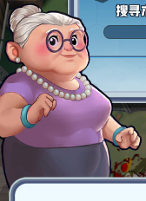 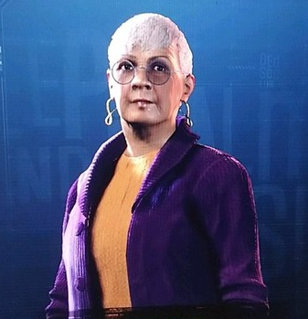
老头 | 普通欧美老头NPC |  
小孩 | 穿着T恤和短裤的普通小男孩NPC |  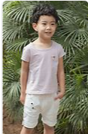
工人 | 普通建筑工人NPC ,手持铁铲 | 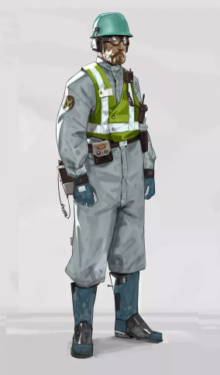  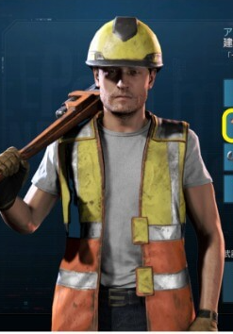
商人 | 商人NPC |  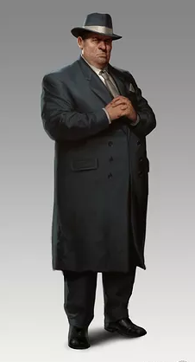
医生 | 普通女医生NPC | 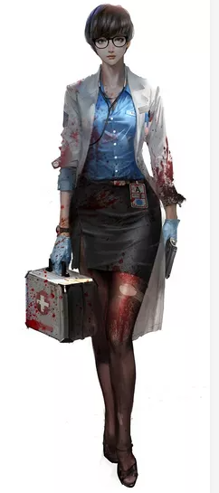 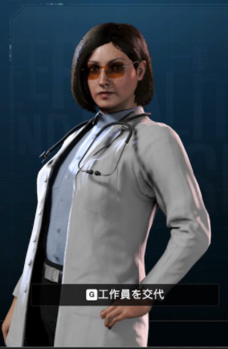
怪博士 | 从事武器研究的怪博士 | 
厨师 | 普通男厨师 NPC | 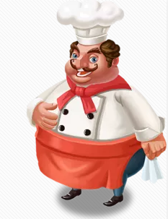 
白领 | 普通白领NPC,穿西装打领带 |  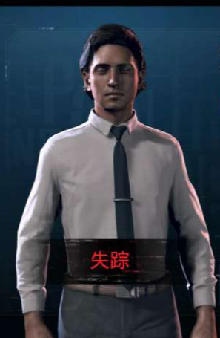
白领女 | 普通职业装白领女NPC. |   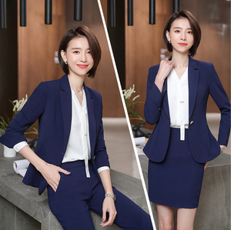
战士 | 穿着迷彩裤子的强壮战士NPC | 